客户管理
测试用例说明： 1、收集全量且版本对应的测试用例 2、抽测用例必须与功能清单对应，要求100%覆盖2级功能清单； 3、抽测用例需要有详细的操作步骤说明与预期结果 4、抽测用例需要有主要业务的端到端流程场景的测试用例 5、标黄为必填项
*用例名称 | 用例编号 | 处理者 | 用例状态 | 用例结果 | 结果截图 | 用例级别 | 迭代 | 模块 | 需求编号 | 需求名称 | 描述 | 前置条件 | 归属目录 | 测试步骤1 | 预期结果1 | 测试步骤2 | 预期结果2 | 测试步骤3 | 预期结果3 | 测试步骤4 | 预期结果4 | 测试步骤5 | 预期结果5 | 测试步骤6 | 预期结果6 | 测试步骤7 | 预期结果7 | 测试步骤8 | 预期结果8 | 测试步骤9 | 预期结果9 | 测试步骤10 | 预期结果10 | 测试步骤11 | 预期结果11 | 测试步骤12 | 预期结果12 | 测试步骤13 | 预期结果13 | 测试步骤14 | 预期结果14 | 测试步骤15 | 预期结果15 | 测试步骤16 | 预期结果16 | 测试步骤17 | 预期结果17 | 测试步骤18 | 预期结果18 | 测试步骤19 | 预期结果19 | 测试步骤20 | 预期结果20 | 测试步骤21 | 预期结果21 | 测试步骤22 | 预期结果22 | 测试步骤23 | 预期结果23 | 测试步骤24 | 预期结果24 | 测试步骤25 | 预期结果25 | 测试步骤26 | 预期结果26 | 测试步骤27 | 预期结果27 | 测试步骤28 | 预期结果28 | 测试步骤29 | 预期结果29 | 测试步骤30 | 预期结果30 | 测试步骤31 | 预期结果31 | 测试步骤32 | 预期结果32 | 测试步骤33 | 预期结果33 | 测试步骤34 | 预期结果34 | 测试步骤35 | 预期结果35 | 测试步骤36 | 预期结果36 | 测试步骤37 | 预期结果37 | 测试步骤38 | 预期结果38 | 测试步骤39 | 预期结果39 | 测试步骤40 | 预期结果40 | 测试步骤41 | 预期结果41 | 测试步骤42 | 预期结果42 | 测试步骤43 | 预期结果43 | 测试步骤44 | 预期结果44 | 测试步骤45 | 预期结果45 | 测试步骤46 | 预期结果46 | 测试步骤47 | 预期结果47 | 测试步骤48 | 预期结果48 | 测试步骤49 | 预期结果49 | 测试步骤50 | 预期结果50 | 测试步骤51 | 预期结果51 | 测试步骤52 | 预期结果52 | 测试步骤53 | 预期结果53 | 测试步骤54 | 预期结果54 | 测试步骤55 | 预期结果55 | 测试步骤56 | 预期结果56 | 测试步骤57 | 预期结果57 | 测试步骤58 | 预期结果58 | 测试步骤59 | 预期结果59 | 测试步骤60 | 预期结果60 | 测试步骤61 | 预期结果61 | 测试步骤62 | 预期结果62 | 测试步骤63 | 预期结果63 | 测试步骤64 | 预期结果64 | 测试步骤65 | 预期结果65 | 测试步骤66 | 预期结果66 | 测试步骤67 | 预期结果67 | 测试步骤68 | 预期结果68 | 测试步骤69 | 预期结果69 | 测试步骤70 | 预期结果70 | 测试步骤71 | 预期结果71 | 测试步骤72 | 预期结果72 | 测试步骤73 | 预期结果73 | 测试步骤74 | 预期结果74 | 测试步骤75 | 预期结果75 | 测试步骤76 | 预期结果76 | 测试步骤77 | 预期结果77 | 测试步骤78 | 预期结果78 | 测试步骤79 | 预期结果79 | 测试步骤80 | 预期结果80 | 测试步骤81 | 预期结果81 | 测试步骤82 | 预期结果82 | 测试步骤83 | 预期结果83 | 测试步骤84 | 预期结果84 | 测试步骤85 | 预期结果85 | 测试步骤86 | 预期结果86 | 测试步骤87 | 预期结果87 | 测试步骤88 | 预期结果88 | 测试步骤89 | 预期结果89 | 测试步骤90 | 预期结果90 | 测试步骤91 | 预期结果91 | 测试步骤92 | 预期结果92 | 测试步骤93 | 预期结果93 | 测试步骤94 | 预期结果94 | 测试步骤95 | 预期结果95 | 测试步骤96 | 预期结果96 | 测试步骤97 | 预期结果97 | 测试步骤98 | 预期结果98 | 测试步骤99 | 预期结果99 | 测试步骤100 | 预期结果100
客户管理-新建客户 | 10001 |  | 新建 |  | 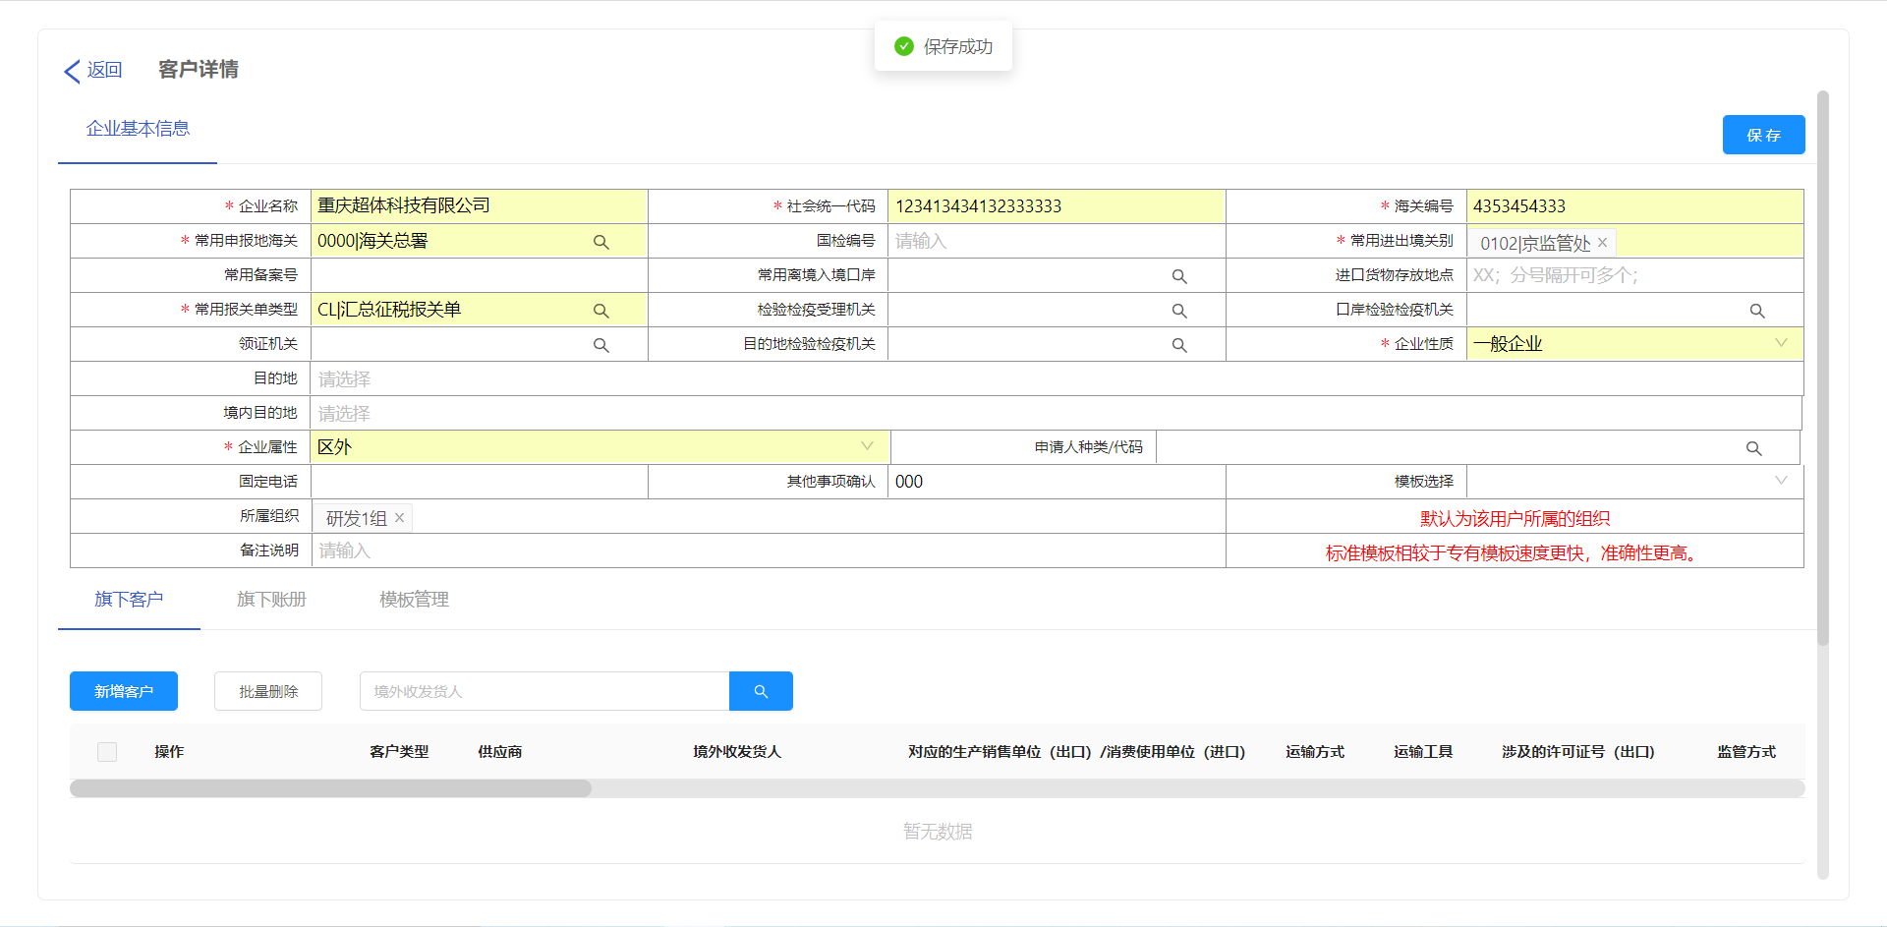 |  |  | 客户管理 |  |  | 新建一个客户信息 | 进入主页，点击客户管理 | 客户管理 | 点击【新建客户】 | 进入新建企业基本信息界面 | 输入企业基本信息【企业名称、社会统一代码、海关编号等】，点击保存，点击确认 | 保存成功
客户管理-编辑客户基本信息 | 10002 |  |  |  |  |  |  |  |  |  | 编辑客户的基本信息 | 进入主页，点击客户管理 | 客户管理 | 选择需要编辑的客户，点击编辑 | 进入企业进步信息界面 | 修改需要编辑的企业基本信息【企业名称、社会统一代码、海关编号等】，点击保存，点击确定 | 保存成功
 | 10003
 | 10004
 | 10005
 | 10006
 | 10007
 | 10008

